Sheet1
케미 귀여운 에어팟 케이스_A
STI : 02 6673 4900 , Fax : 02 6406 6543
배송주소:
제품명 | 케미 귀여운 에어팟 케이스_A
이미지 | 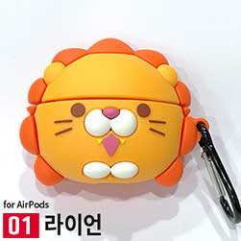 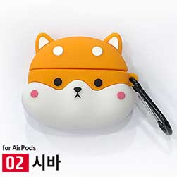 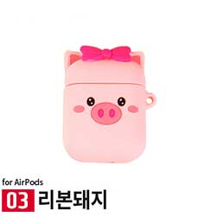 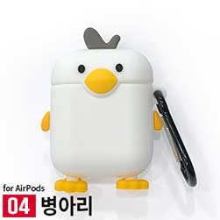 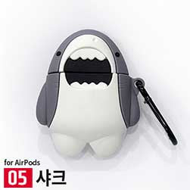 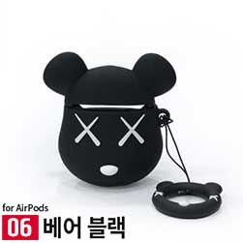 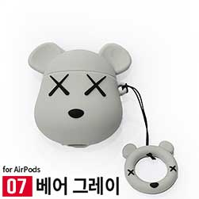 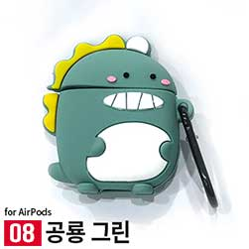
구분/색상 | 라이언 | 시바 | 리본돼지 | 병아리 | 샤크 | 베어 블랙 | 베어 그레이 | 공룡 그린
에어팟 케이스
이미지 | 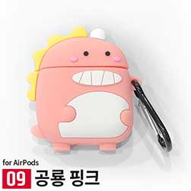 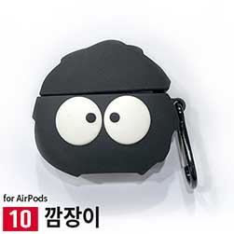 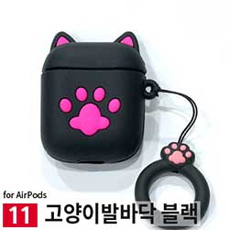 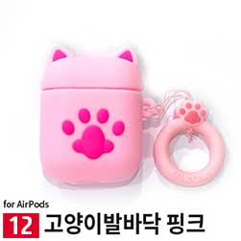 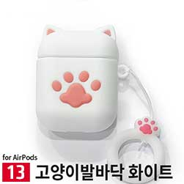 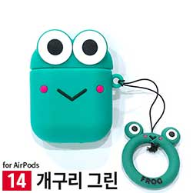 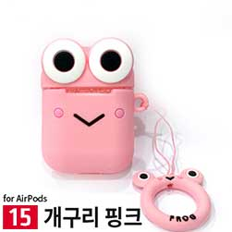 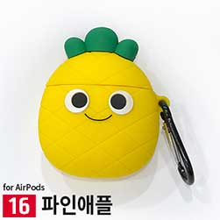
구분/색상 | 공룡 핑크 | 깜장이 | 고양이발바닥 블랙 | 고양이발바닥 핑크 | 고양이발바닥 화이트 | 개구리 그린 | 개구리 핑크 | 파인애플
에어팟 케이스
이미지 | 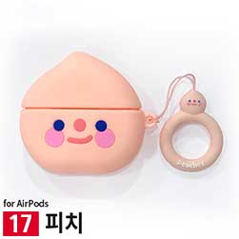 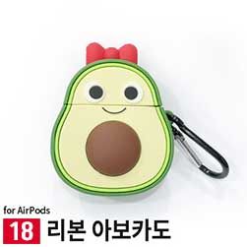 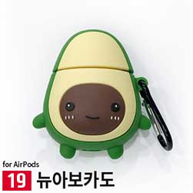 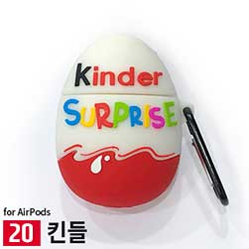 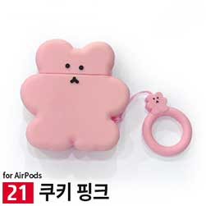 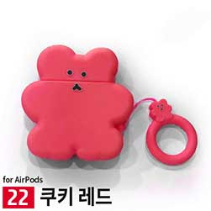 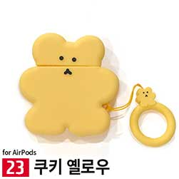 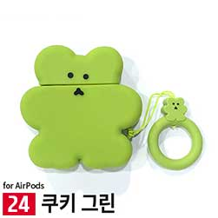
구분/색상 | 피치 | 리본아보카도 | 뉴아보카도 | 킨들 | 쿠키 핑크 | 쿠키 레드 | 쿠키 옐로우 | 쿠키 그린
에어팟 케이스
이미지 | 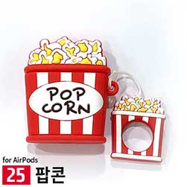 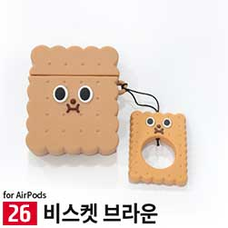 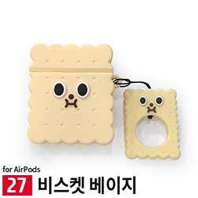 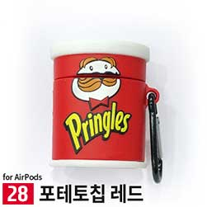 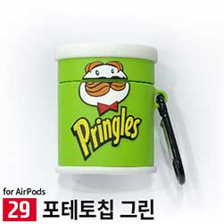 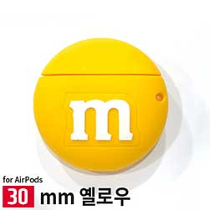 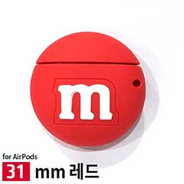 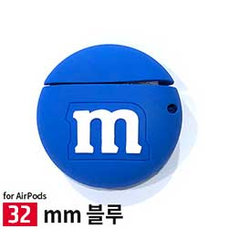
구분/색상 | 팝콘 | 비스켓 브라운 | 비스켓 베이지 | 포테토칩 레드 | 포테토칩 그린 | MM옐로우 | MM레드 | MM블루
에어팟 케이스
이미지 | 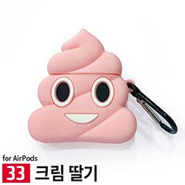 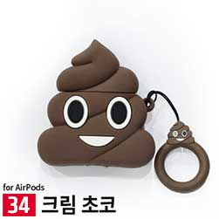 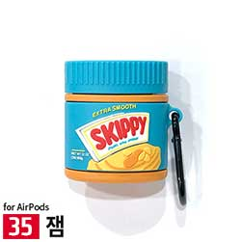 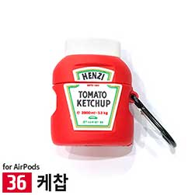 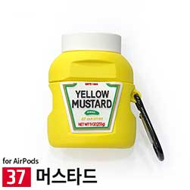 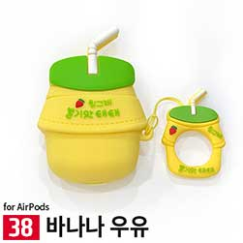 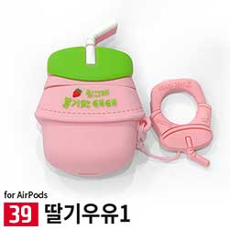 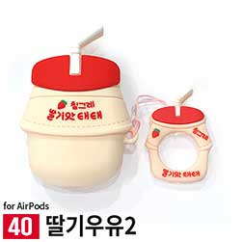
구분/색상 | 크림딸기 | 크림초코 | 잼 | 케찹 | 머스타드 | 바나나우유 | 딸기우유1 | 딸기우유2
에어팟 케이스
이미지 | 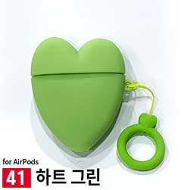 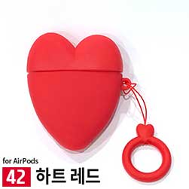 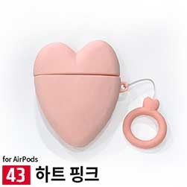 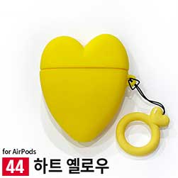 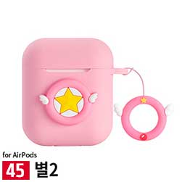 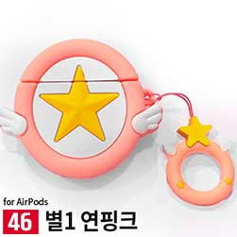 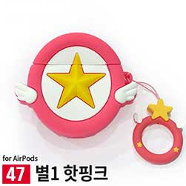 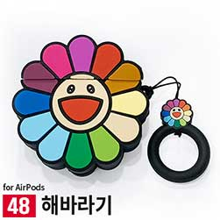
구분/색상 | 하트 그린 | 하트 레드 | 하트 핑크 | 하트 옐로우 | 별2 | 별1 연핑크 | 별1 핫핑크 | 해바라기
에어팟 케이스
이미지 | 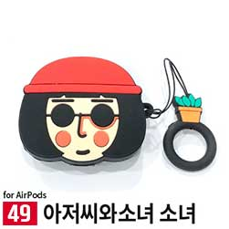  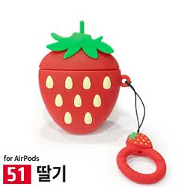     
구분/색상 | 아저씨와소녀 소녀 | 아저씨와소녀 아저씨 | 딸기 | 아보카도 | 수박 | 배 | 오렌지 | 바나나
에어팟 케이스
이미지 |        
구분/색상 | 스플라이트 | 콜라 | 빵 | 조각수박 | 핑크공룡 | 그린공룡 | 돼지 | 스마일
에어팟 케이스
이미지 |        
구분/색상 | 폰 | 발바닥 핑크 | 발바닥 화이트 | 루돌프 | 장갑 | 산타 | 쿠키 | 트리
에어팟 케이스

Sheet1 (2)
케미 귀여운 에어팟 케이스_A
STI : 02 6673 4900 , Fax : 02 6406 6543
배송주소:
제품명 | 케미 귀여운 에어팟 케이스_A
이미지
구분/색상 | 라이언 | 시바 | 리본돼지 | 병아리 | 샤크 | 베어블랙 | 베어그레이
에어팟 케이스 | X | X | X | X | X | X | X
이미지
구분/색상 | 공룡 그린 | 공룡 핑크 | 깜장이 | 고양이발바닥 블랙 | 고양이발바닥 핑크 | 고양이발바닥 화이트 | 개구리 그린
에어팟 케이스 | X | X | X | X | X | X | X
이미지
구분/색상 | 개구리 핑크 | 파인애플 | 피치 | 리본아보카도 | 뉴아보카도 | 킨들 | 쿠키 핑크
에어팟 케이스 | X | X | X | X | X | X | X
이미지
구분/색상 | 쿠키 레드 | 쿠키 옐로우 | 쿠키 그린 | 팝콘 | 비스켓 브라운 | 비스켓 베이지 | 포테토칩 레드
에어팟 케이스 | X | X | X | X | X | X | X
이미지
구분/색상 | 포테토칩 그린 | MM옐로우 | MM레드 | mm블루 | 크림딸기 | 크림초코 | 잼
에어팟 케이스 | X | X | X | X | X | X | X
이미지
구분/색상 | 케찹 | 머스타드 | 바나나우유 | 딸기우유1 | 딸기우유2 | 하트 그린 | 하트 레드
에어팟 케이스 | X | X | X | X | X
이미지
구분/색상 | 하트 핑크 | 하트 옐로우 | 별2 | 별1 연핑크 | 별1 핫핑크 | 해바라기 | 아저씨와소녀 소녀
에어팟 케이스 |  |  |  | X | X | X | X
이미지
구분/색상 | 아저씨와소녀 아저씨 | 딸기 | 아보카도 | 수박 | 배 | 오렌지 | 바나나
에어팟 케이스 | X | X | X | X |  | X | X
이미지
구분/색상 | 스플라이트 | 콜라 | 빵 | 조각수박 | 핑크공룡 | 그린공룡 | 돼지
에어팟 케이스 | X | X | X | X | X | X | X
이미지
구분/색상 | 스마일 | 폰 | 발바닥 핑크 | 발바닥 화이트 | 루돌프 | 장갑 | 산타
에어팟 케이스 | X | X | X | X | X |  | X
이미지 |   
구분/색상 | 쿠키 | 트리 | 슈프림 화이트 | 슈프림 블랙 | 슈프림 레드
에어팟 케이스 | X |  | X |  | X

